PASAPORTES
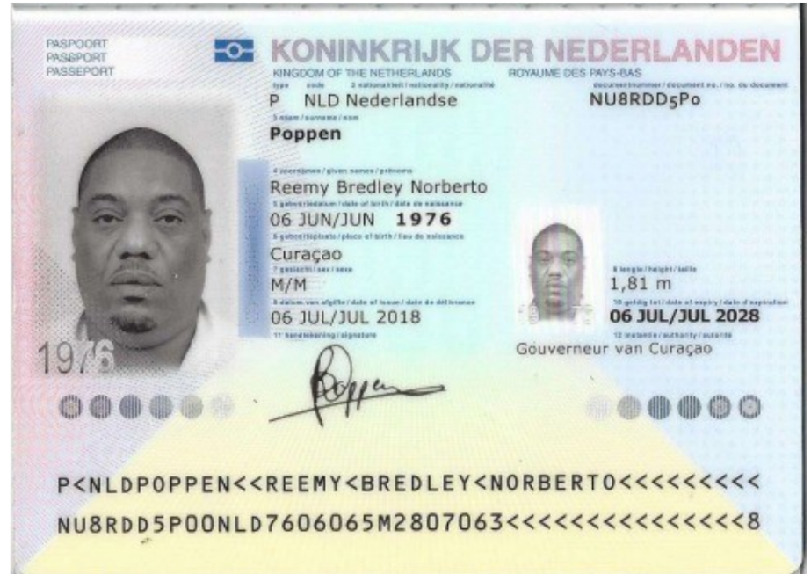
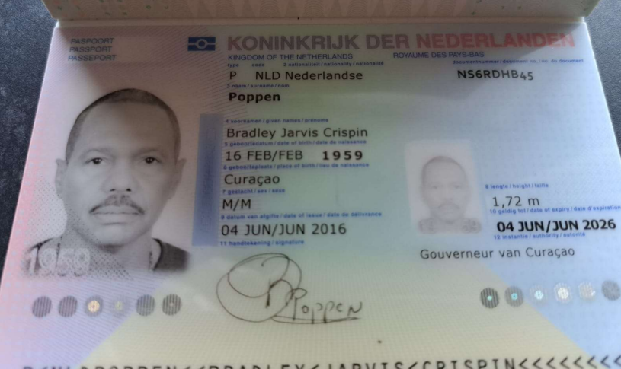

 |  |  |  |  |  |  |  |  |  | PAPA
 |  |  |  |  |  |  |  |  |  | ORTOPEDIA DE PIES
 |  |  |  |  |  |  |  |  |  | PLANTILLAS ORTOPEDICAS | REEMY UN PIE MAS LARGO - NOSABE CUAL ES MAS LARGA
 |  |  |  |  |  |  |  |  |  | RODILLA FOTOS

Nombre | REEMY | Pasaporte | NU8RDD5P0 |  | Nombre | BRADLEY | Pasaporte | NS6RDHB45
Nombre | BREDLEY | Fecha de nacimiento | 1976-06-06 |  | Nombre |  | Fecha de nacimiento | 1959-02-16
Apellido | POPPEN | Edad |  |  | Apellido | POPPEN | Edad
Pasaporte | NU8RDD5P0
 |  | REEMY | POPPEN | NU8RDD5P0 | Padre
 |  |  |  |  | Madre |  | BRADLEY | POPPEN | NS6RDHB45
Estado civil |  |  |  |  | Estado civil
Dirección |  |  |  |  | Dirección
País |  |  |  |  | País
Email: | R.POPPEN@gmail.com |  |  |  | Email: | bradleypoppen@gmail.com
Teléfono | 59995230179 |  |  |  | Teléfono | 59995684619
Profesión |  |  |  |  | Profesión
RH
Seguro
Peso
Altura | 1.81
Idioma

Salud
*

BRADLEY - Confirmación de
 |  | CITAS especialistas | ALOJAMIENTO
CITA | ORTOPEDIA
Fecha - DIA | 2025-06-24 | Paciente | Check in
Hora | 03:00 PM | Fecha - DIA | Check out
Clinica | DRA GUSTAVO BACCA - ORVÉ | Hora | Record localizador
Nombre | BRADLEY | Clinica | Direccion
Nombre |  | Sede | Tipo de habitacion
Apellido | POPPEN | Direccion | Desayuno
Pasaporte | NS6RDHB45 | Torre - Piso - Consultorio | Nombre del contacto
Fecha de nacimiento | 1959-02-16 | Preparación | Telefono
Cliente a facturar | Medical Trip Colombia SAS | Nombre del doctor | Observaciones
Correo | reservasmedical@gmail.com | Telefono
Teléfono | 315 772 1914 | Nombre del contacto | cita confirmada medicina interna
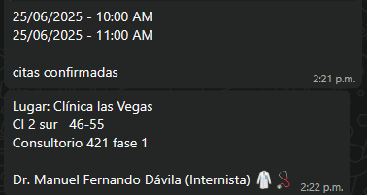
 |  | Observaciones

CITA | MEDICINA INTERNA | CITAS especialistas
Fecha - DIA | 2025-06-25 | Paciente
Hora | 09:00 am | Fecha - DIA
Clinica | TORRE MÉDICA OVIEDO | Hora
Nombre | BRADLEY | Clinica
Nombre |  | Sede
Apellido | POPPEN | Direccion | Reserva confirmada Tour Futbolero
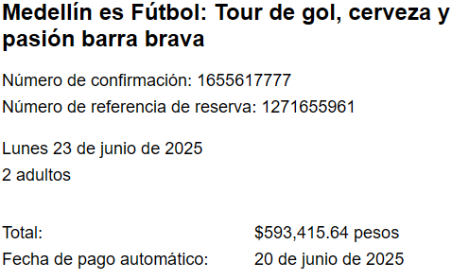
Pasaporte | NS6RDHB45 | Torre - Piso - Consultorio
Fecha de nacimiento | 1959-02-16 | Preparación
Cliente a facturar | Medical Trip Colombia SAS | Nombre del doctor
Correo | reservasmedical@gmail.com | Telefono
Teléfono | 315 772 1914 | Nombre del contacto

Exámen | ELECTROCARDIOGRAMA RITMO Y SUPERFICIE | CITAS especialistas
Exámen | ECOCARDIOGRAMA TRASTORACICO | Paciente
Fecha - DIA | 2025-06-24 | Fecha - DIA
Hora | 10:30 AM | Hora
Clinica | IN CARE LAS VEGAS | Clinica
Nombre | BRADLEY | Sede
Nombre |  | Direccion
Apellido | POPPEN | Torre - Piso - Consultorio
Pasaporte | NS6RDHB45 | Preparación
Fecha de nacimiento | 1959-02-16 | Nombre del doctor
Cliente a facturar | Medical Trip Colombia SAS | Secretaria doctor
Correo | reservasmedical@gmail.com | Nombre del contacto
Teléfono | 315 772 1914

Exámen | ECOGRAFÍA DE ABDOMEN TOTAL
Exámen | ECOGRAFÍA DE TIROIDES
Exámen | ECOGRAFÍA DE VÍA URINARIA
Exámen | RADIOGRAFÍA DE TÓRAX
Exámen | RADIOGRAFÍA DE PIES COMPARATIVAS
Exámen | RADIOGRAFÍA DE PIES PROYECTADAS
Exámen | RADIOGRAFÍA DE RODILLAS COMPARATIVAS
Exámen | RADIOGRAFÍA DE RODILLAS PROYECTADAS
Fecha - DIA | 2025-06-24
Hora | 07:00 AM
Clinica | CIMA
Nombre | BRADLEY
Nombre
Apellido | POPPEN
Pasaporte | NS6RDHB45
Fecha de nacimiento | 1959-02-16
Cliente a facturar | Medical Trip Colombia SAS
Correo | reservasmedical@gmail.com
Teléfono | 315 772 1914

VUELO
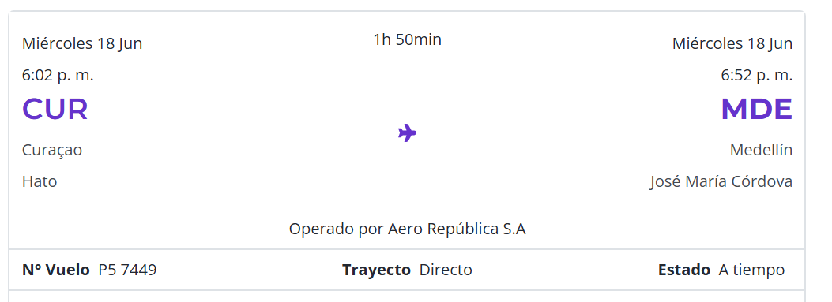

SH24LJ
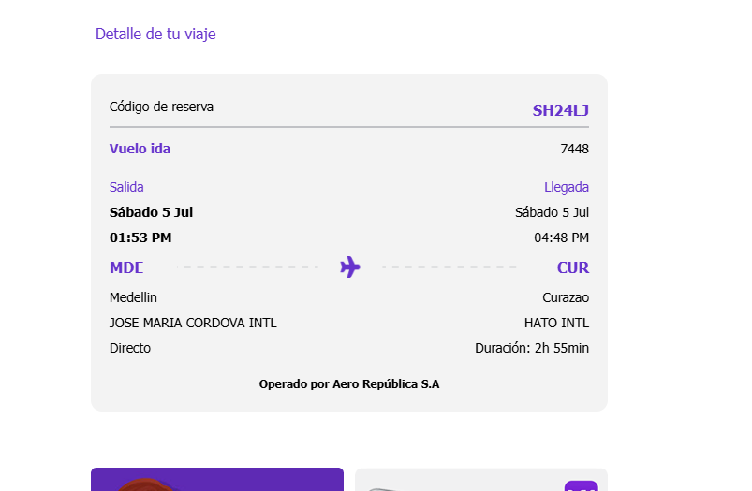
2025-06-18
2025-07-02

REGRESO
SABADO 05 JULIO

N° vuelo P5 7449

REEMY- Confirmación de
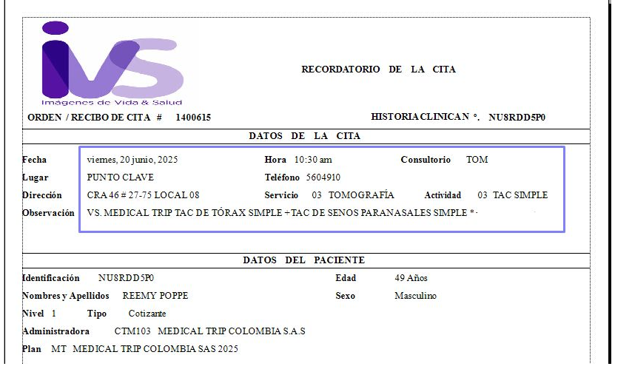
Exámen | TOMOGRAFÍA DE TÓRAX SIMPLE |  |  | CITAS especialistas | ALOJAMIENTO
Exámen | TOMOGRAFÍA DE SENOS PARANASALES SIMPLE
Fecha - DIA | 2025-06-20 |  |  | Paciente | Check in
Hora | 10:00 AM |  |  | Fecha - DIA | Check out
Clinica | IVS |  |  | Hora | Record localizador
Nombre | REEMY |  |  | Clinica | Direccion
Nombre | BREDLEY |  |  | Sede | Tipo de habitacion
Apellido | POPPEN |  |  | Direccion | Desayuno
Pasaporte | NU8RDD5P0 |  |  | Torre - Piso - Consultorio | Nombre del contacto
Fecha de nacimiento | 1976-06-06 |  |  | Preparación | Telefono
Cliente a facturar | Medical Trip Colombia SAS |  |  | Nombre del doctor | Observaciones
Correo | reservasmedical@gmail.com |  |  | Telefono
Teléfono | 315 772 1914 |  |  | Nombre del contacto
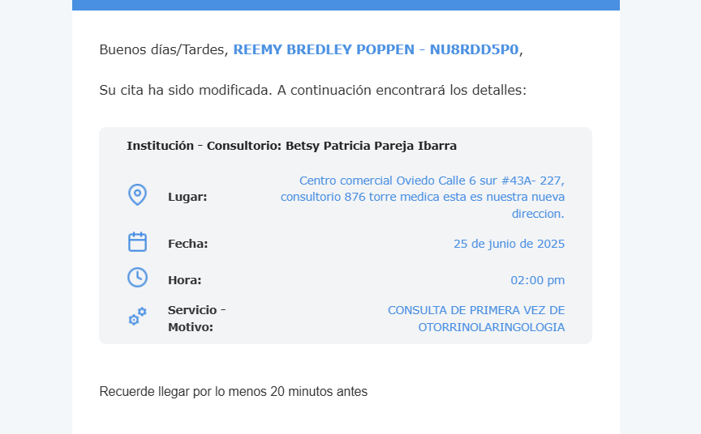
 |  |  |  | Observaciones

cita | OTORRINOLARINGOLOGIA |  |  | CITAS especialistas
Fecha - DIA | 2025-06-25 |  |  | Paciente
Hora | 02:00 pm |  |  | Fecha - DIA
Clinica | DRA PATRICIA PAREJA |  |  | Hora
Nombre | REEMY |  |  | Clinica
Nombre | BREDLEY |  |  | Sede
Apellido | POPPEN |  |  | Direccion
Pasaporte | NU8RDD5P0 |  |  | Torre - Piso - Consultorio
Fecha de nacimiento | 1976-06-06 |  |  | Preparación
Cliente a facturar | Medical Trip Colombia SAS |  |  | Nombre del doctor
Correo | reservasmedical@gmail.com |  |  | Telefono
Teléfono | 315 772 1914 |  |  | Nombre del contacto
 |  | cita confirmada Medicina Interna
Exámen | ELECTROCARDIOGRAMA RITMO Y SUPERFICIE |  |  | CITAS especialistas
Exámen | ECOCARDIOGRAMA TRASTORACICO |  |  | Paciente
Fecha - DIA | 2025-06-24 |  |  | Fecha - DIA
Hora | 10:00 am |  |  | Hora
Clinica | IN CARE LAS VEGAS |  |  | Clinica
Nombre | REEMY |  |  | Sede
Nombre | BREDLEY |  |  | Direccion
Apellido | POPPEN |  |  | Torre - Piso - Consultorio
Pasaporte | NU8RDD5P0 | Reserva confirmada Tour Futbolero |  | Preparación
Fecha de nacimiento | 1976-06-06 |  |  | Nombre del doctor
Cliente a facturar | Medical Trip Colombia SAS |  |  | Secretaria doctor
Correo | reservasmedical@gmail.com |  |  | Nombre del contacto
Teléfono | 315 772 1914

cita | MASAJES |  | 12712 | CITAS especialistas
Fecha - DIA |  |  |  | Fecha - DIA
Hora |  |  |  | Hora
Clinica | GILMA |  |  | Clinica
Nombre | REEMY |  |  | Sede
Nombre | BREDLEY |  |  | Direccion
Apellido | POPPEN |  |  | Torre - Piso - Consultorio
Pasaporte | NU8RDD5P0 |  |  | Preparación
Fecha de nacimiento | 1976-06-06 |  |  | Nombre del doctor
Cliente a facturar | Medical Trip Colombia SAS |  |  | Secretaria doctor
Correo | reservasmedical@gmail.com |  |  | Nombre del contacto
Teléfono | 315 772 1914 |  |  | Observaciones

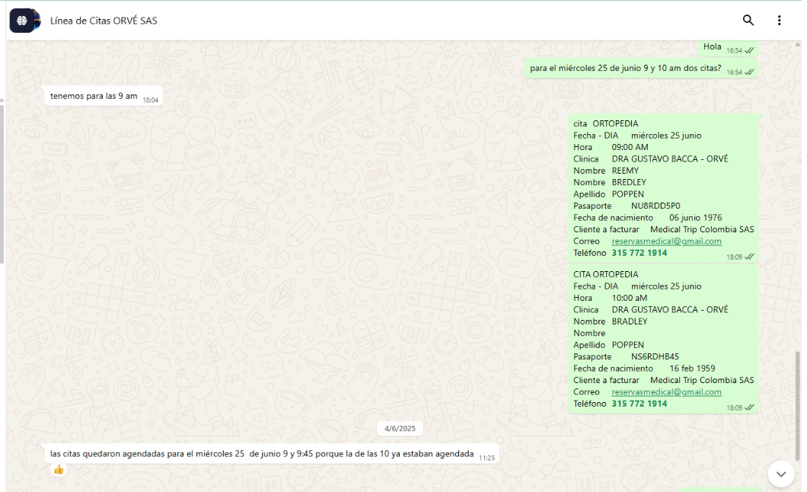
 |  |  |  | CITAS especialistas
cita | ORTOPEDIA |  |  | Fecha - DIA
Fecha - DIA | 2025-06-24 |  |  | Hora
Hora | 02:00 PM |  |  | Clinica
Clinica | DRA GUSTAVO BACCA - ORVÉ |  |  | Sede
Nombre | REEMY |  |  | Direccion
Nombre | BREDLEY |  |  | Torre - Piso - Consultorio
Apellido | POPPEN |  |  | Preparación
Pasaporte | NU8RDD5P0 |  |  | Nombre del doctor
Fecha de nacimiento | 1976-06-06 |  |  | Secretaria doctor
Cliente a facturar | Medical Trip Colombia SAS |  |  | Nombre del contacto
Correo | reservasmedical@gmail.com |  |  | Observaciones
Teléfono | 315 772 1914
 |  |  |  | CITAS especialistas
 |  |  |  | Fecha - DIA
cita | MEDICINA INTERNA |  |  | Hora
Fecha - DIA | 2025-06-25 |  |  | Clinica
Hora | 08:00 AM |  |  | Sede
Clinica | TORRE MÉDICA OVIEDO |  |  | Direccion
Nombre | REEMY |  |  | Torre - Piso - Consultorio
Nombre | BREDLEY |  |  | Preparación
Apellido | POPPEN |  |  | Nombre del doctor
Pasaporte | NU8RDD5P0 |  |  | Nombre del contacto
Fecha de nacimiento | 1976-06-06 |  |  | Observaciones
Cliente a facturar | Medical Trip Colombia SAS
Correo | reservasmedical@gmail.com
Teléfono | 315 772 1914 |  |  | CITAS especialistas
 |  |  |  | Paciente
Exámen | ECOGRAFÍA DE ABDOMEN TOTAL |  |  | Fecha - DIA
Exámen | ECOGRAFÍA DE TIROIDES
Exámen | ECOGRAFÍA DE VÍA URINARIA
Exámen | RADIOGRAFÍA DE PIES COMPARATIVAS
Exámen | RADIOGRAFÍA DE PIES PROYECTADAS
Exámen | RADIOGRAFÍA DE RODILLAS COMPARATIVAS
Exámen | RADIOGRAFÍA DE RODILLAS PROYECTADAS
Fecha - DIA | 2025-06-24 |  |  | Clinica
Hora | 07:00 AM |  |  | Sede
Clinica | HERNAN OCAZIONES - EL POBLADO |  |  | Direccion
Nombre | REEMY |  |  | Torre - Piso - Consultorio
Nombre | BREDLEY |  |  | Preparación
Apellido | POPPEN |  |  | Nombre del doctor
Pasaporte | NU8RDD5P0 |  |  | Nombre del contacto
Fecha de nacimiento | 1976-06-06 |  |  | Observaciones
Cliente a facturar | Medical Trip Colombia SAS
Correo | reservasmedical@gmail.com |  |  | CITAS especialistas
Teléfono | 315 772 1914 |  |  | Paciente
 |  |  |  | Fecha - DIA
 |  |  |  | Hora
CONFIRMADO | SOLICITUD DE RESERVA de TRANSPORTE |  |  | Clinica
Fecha | 2025-06-18 |  |  | Sede
Hora | 7:00pm |  |  | Direccion
RECOGIDA | Hotel NOVELTY SUITES Cl. 4 Sur # 43 A - 109, El Poblado |  |  | Torre - Piso - Consultorio
Vuelo | Wingo P5 7449 |  |  | Preparación
Ruta | Curazao - Medellín |  |  | Nombre del doctor
DESTINO | Aeropuerto José María Córdoba |  |  | Nombre del contacto
Pasajero nombres | Reemy Jarvis |  |  | Observaciones
Pasajero apellidos | Poppen
Pasaporte | NU8RDD5P0
No pasajeros | 2
Equipaje | 2 maletas de 23 kilos + 2 maletas de 10 kilos
Tipo de vehículo | Carro
Cliente | Medical Trip Colombia SAS
Correo | reservasmedical@gmail.com
Teléfono | 599 9 669 8220 - 315 772 1914
Forma de pago | PAGO ANTICIPADO Transferencia Medical Trip Colombia

